Tema 1
Volver

 | A partir del 01.01.2020 habra que cambiar la siguiente pantalla |  |  | FW: Listo
 | Datos Empresa - Tipo de Contribuyente

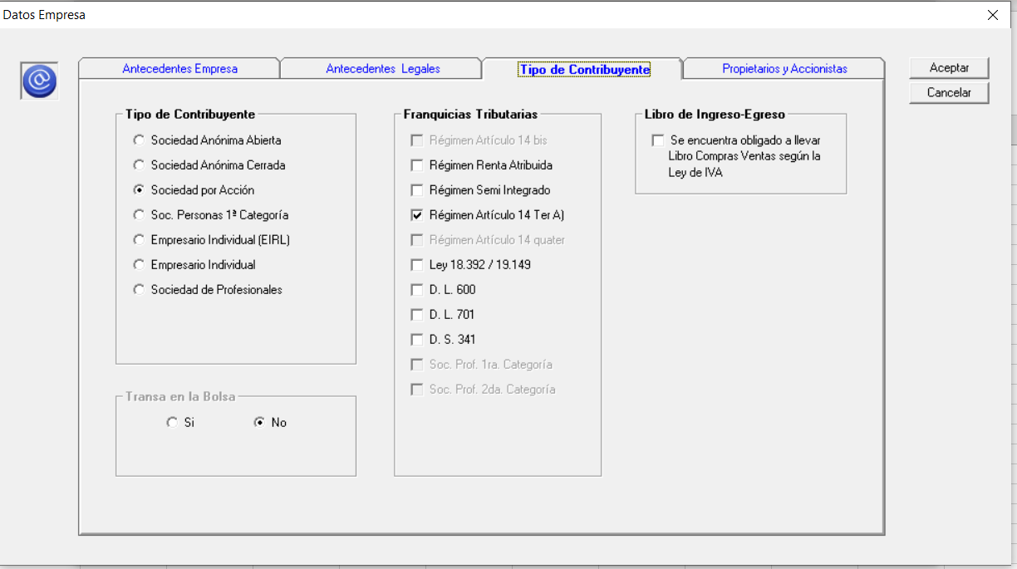

 | "Tipo de Contribuyente"
 |  | En los "Tipo de Contribuyente" agregar los siguientes:
 |  | (cuadro verde) | Establecimiento Permanente
 |  |  | Comunidades
 |  |  | Cooperativas
 |  |  | Org. Sin Fines de Lucro

 | "Franquicias Tributarias"
 |  | Estas serian las Franquicias validas a partir del 01.01.2020
 |  | (cuadro rojo) | 14 A Régimen Semi Integrado
 |  |  | 14 D N°3 Régimen Pro Pyme General
 |  |  | 14 D N°8 Régimen Pro Pyme Transparente
 |  |  | Rentas Presuntas
 |  |  | 14 B N° 1 Renta efectiva sin Balance
 |  |  | Otro
 |  |  | No sujeto art. 14 LIR
 |  |  | Soc. Prof. 1a Categoria
 |  |  | Soc. Prof. 2a Categoria

Tema 3
Volver

 | Actualizar el traspaso de Empresas Hyper Renta 2021 en el Administrador LP Contabilidad |  | FW:Listo
 | Aca hay que ver el tema con Hugo Lillo (una vez que este listo en HR Administrador)

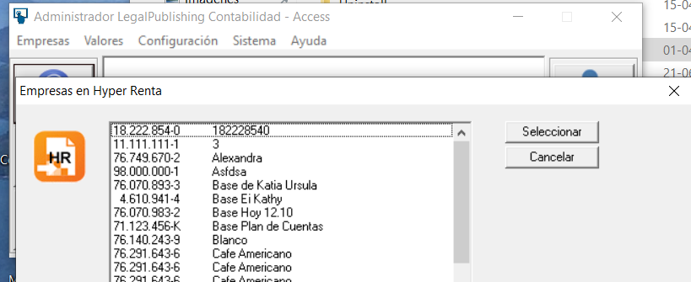

 | Aca habria que tener cuidado con las Colummas
 |  | Tipo de Regimen
 |  | Tipo de Contribuyente

Tema 4
Volver

 | En pantalla Principal del LP Conta (cuadro rojo abajo a la izquierda) a partir del 01.01.2020 |  |  |  |  |  | FW: listo
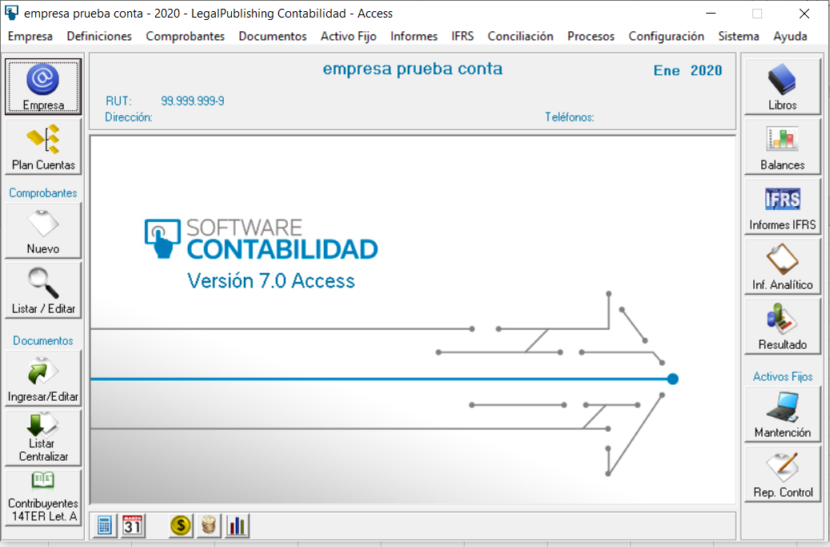

 | Cambio 1
 |  | El cuadro Rojo debiese llamarse ahora
 |  |  |  | Contribuyentes Art. 14 D LIR Pro Pyme

 |  | Al entrar al punto anterior debiese aparecer
 |  |  |  | Art 14 D N°3 Régimen Pro Pyme General
 |  |  |  | Art. 14 D N° 8 Régimen Pro Pyme Transparente
 |  |  |  | Ex Art. 14 Ter A Vigente al 31.12.2019

 | Antigua Pantalla (valida hasta el 31.12.2019) |  |  |  | Pantalla a partir del 01.01.2020
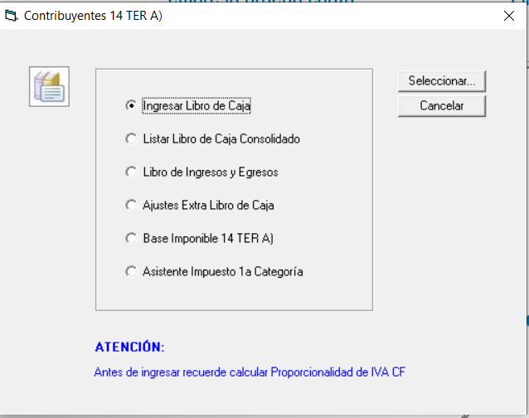
 |  |  |  |  | Contribuyentes Art. 14 D LIR Pro Pyme
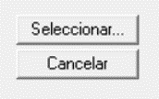
 |  |  |  |  |  | Art 14 D N° 3 Régimen Pro Pyme General

 |  |  |  |  |  | Art. 14 D N° 8 Régimen Pro Pyme Transparente

 |  |  |  |  |  | Ex Art. 14 Ter A Vigente al 31.12.2019

 | Cambio 3 | En la pantalla nueva creada a partir del 01.01.2020 al ingresar a:

 |  |  | Art 14 D N°3 Régimen Pro Pyme General
 |  |  | Art. 14 D N° 8 Régimen Pro Pyme Transparente

 |  | Al seleccionar cualquiera de estos indicar al usuario el siguiente mensaje
 |  |  | "Sistema Tributario se encuentran en construcción.. Para acceder favor esperar las
 |  |  | proximas actualizaciones del sistema"

 | Cambio 4 | En la pantalla nueva creada a partir del 01.01.2020 al ingresar a:

 |  |  | Ex Art. 14 Ter A Vigente al 31.12.2019

 |  | Al seleccionar este item ingresar a

 |  | que seria el sistema antiguo

